SPO 31.05.2024
 | Проблемы с ПО от 31.05.2024 (вер 1.4)
№ | Приоритет исправления | Описание | Статутс | Срок
 | Высокий | Батарейка разрядилась быстро. На сколько её должно хватать? Не будет ли она садится пока контроллер лежит на складах? Если это так, то надо предусмотреть защитную пленку под батарейку чтоб пока хранится заряд не расходовался. Надо это как-то отобразить в заказных листах и ТЗ на изготовление платы. Батарейка так же должна быть смонтирована на заводе делающий монтаж элементов на плату. Ну и чтобы она быстро не садилась пока храниться на складах надо между батарейкой и платой чтобы ставили пленку чтоб её пользователь удалил при вводе в работу клапана.
15 | Высокий | При попытке просмотреть журнал ПРОМЫВКИ ФИЛЬТРОВ контроллер завис на загрузке журнала. На кнопки не реагирует, но синий led на плате мигает как обычно. |  | Пока не подтвердилось. Постоянная проблема
16 | Высокий | Нет записей в журналах МАКСИМАЛЬНЫЙ РАСХОД и ПОТРЕБЛЕНИЕ ВОДЫ
17 | Высокий | Вход ВХ1. Индикация стала как надо. Но проблемы есть - уходит в промывку моментально при замыканиии входа (при настройке УДАЛЕННЫЙ ЗАПУСК), а нужна задержка длительностью 10 сек выхода в промывку от момента когда замкнулся вход. Держится 10 сек замкнутым вход - уходит в промывку. При выборе БЛОКИРОВКА ПРОМЫВКИ нужно сделать задержку на срабатывание короче - 3 сек. И был момент еще - стояла блокировка промывки, ВХ1 был замкнут, контроллер в фильтрации, понажимал кнопку ПРОМЫВКА -все ОК - в промывку не встает, после размыкания контроллер пошел в промывку после пропадания мигания значка ВХ1. Такого не должно быть. Контроллер должен отправлять в промывку фильтр, при таком сценарии, только когда фильтроцикл кончился, или таймер обратного отсчета стал 0:00:00, но не ручной промывки по кнопке ПРОМЫВКА.
18 | Высокий | При выборе ЗАПРЕТ ПРОМЫВКИ для ВХ1 промывка не блокируется при замыкании ВХ1. Нет иконки ВХ1 на экране при замыкании 2 и 3 пинов. |  | 20.05.2024+ нужна логика работы данной команды в случае, если промывка уже идет
19 | Высокий | Прозвонил землю ВЫХ1. Она идет первой (верхняя), а не третьей ногой (нижняя) как указано в схемах. Надо поправить схему, наврено? |  | Номер ножки зависит от того, с какой стороны считать. В схеме нумерация слева, если смотреть на окошки для провода
20 | Высокий | Функционал ВЫХ1 есть в программе, но физически его не вижу. Не появляется иконка ВЫХ1. Мультитестором не видно замыкания цепи для ПРОМЫВКА ФИЛЬТРА и ЗАПУСК В ПРОМУВКУ СОСЕДА. При выборе ИМПУЛЬСНЫЙ ВЫХОД (задал 10 л/имп) и имитации расхода выход активировался (1 и 3 нога звонится мультитестором и появилась иконка ВЫХ1), но выход просто один раз активируется и так висит потсоянно когда расход стал снова 0.
23 | Высокий | ВЫХ2 не работает. Иконка ВЫХ2 появилась. Но подключил лампочку (накаливания) как нагрузку, но и она не загорелась. Плюс индикация ВЫХ2 сохранилась после проведения промывки, хотя были выбраны все пункты промывки (обратная промывка и прямая промывка). Пункт ФИЛЬТРАЦИЯ в настройке ВЫХ2 не выбирался, а значок ВЫХ2 на экране все равно мигает. а когда ставишь крестик на ФИЛЬТРАЦИЯ, иконка ВЫХ2 не горит в режиме фильтрация.
24 |  | Один раз завис на клавиатуре при вводе значения фильтроцикла. Перезагрузка помогла. Больше не повторялось.
28 | Высокий | На экране подменю СЕРВИСНОЕ ОБСЛУЖИВАНИЕ не работает кнопка ДОМОЙ
34 | ОЧЕНЬ Высокий | Наблюдаю постоянно рысканье поршня (обратно-вперед или обратно-вперед-обратно на долю оборота) при переключении стадии когда поршень занимает свое положение. Иногда доходит до 4 перекладок (обратно-вперед-обратно-вперед). Иногда было такое рысканье через пару сек после того как поршень встал в свое основное положение (фильтрация). Может стоить еще замедлить скорость вращение двигателя чтобы убрать это явление? Есть ощущение выбега с последующей корректировкой положения.
35 | Высокий | Журналы. Записи должны отображаться с новых, а не с самой первой. И очень медленная загрузка журнала. Особнно при пролистывании его. Надо с этим что-то делать. Это очень сильно раздражает
36 | Высокий | Один раз завис при добавлении стадий в РУЧНАЯ НАСТРОЙКА. Перезагрузка помогла. Больше не повторялось.
37 | Высокий | Пропадает название первой стадии при промывке. Первая стадия была ОБРАТНАЯ ПРОМЫВКА (0 мин выставлена). Потом ПРЯМАЯ ПРОМЫВКА (1 мин). После окончания промывки зависло поле обратного отсчета времени промывки "1 сек". Исчезает если зайти в меню и выйти на главный экран. Воспроизводится. Если принудително пролистать стадию (прямая промывка) то в зеленом поле останется оставшееся время (46 сек, например, или 2 мин). В умягчении такого нет. Есть в типе промывки ФИЛЬТРАЦИЯ, УМЯГЧЕНИЕ и РУЧНАЯ . При выборе Фильтрация пропадает название обоих стадий. При УМЯГЧЕНИИ только первой и то не всегда.
38 | Низкий | Заметил что контроллер запоминает уставку периодичности промывки для каждого варианта ТИП ФИЛЬТРА. Если это не баг, а так и задуманно то можно оставить. Будет фичей.
39 | Высокий | Один раз стала неактивна кнопка СЛЕДУЮЩАЯ на стадии ПРЯМАЯ ПРОМЫВКА (тип промывки УМЯГЧЕНИЕ). Обратный отсчет шел. Промывка закончилась, а кнопка осталась неактивна - тапаешь и ничего не происходит. Так же отвалилась кнопка МЕНЮ - тапаешь и ничего не происходит. Не повторялось.
40 | Высокий | Алгоритм ТИП ПРОМЫВКИ - УНИВЕРСАЛЬНАЯ (бывшая ОТЛОЖЕННАЯ) перестал нормально работать. По времени выходит в промывку, а по расходу воды не выходит через 10 мин отсутствия расхода Алгоритм ТИП ПРОМЫВКИ - ПО ЧАСАМ, ПО ДНЯМ, НЕМЕДЛЕННАЯ работат нормально.
42 | Высокий | При типе промывки НЕМЕДЛЕННАЯ становятся неактивными подменю пользователя СТАРТ ПРОМЫВКИ и ПЕРИОД ПРОМЫВКИ. Сами пункты есть, но нажатия ни к чему не приводят. Создается ощущение неисправности контроллера. Нужно или убирать эти пункты меню или подсвечивать их серым обозначая невозможность настройки. Лучше убирать совсем.
43 | Высокий | При типе промывки НЕМЕДЛЕННАЯ не получается запустить принудительную промывку кнопкой ПРОМЫВКА. Такого не должно быть. Принудиловка должна быть всегда доступна.
44 | Высокий | Поправить положение окошек для ввода или длину надписей стадий. Поправить размерность всех стадий на МИН, кроме стадии ЗАПОЛНЕНИЕ СОЛЕВОГО БАКА, она в КГ |  |  | 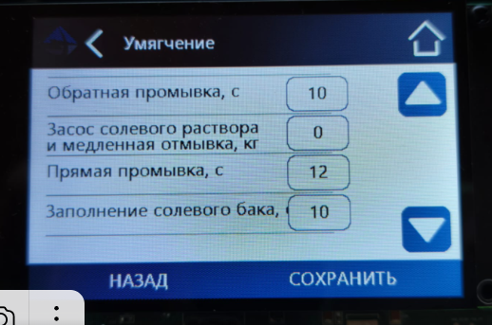
45 | Высокий | Показания текущего расхода надо сделать с округлением до целого числа. |  |  | 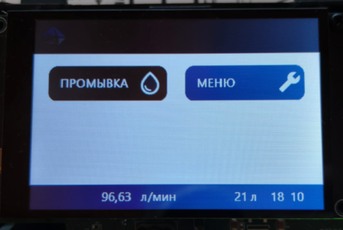
46 | Средний | Нужно добавить аварию мотора ДЛИТЕЛЬНОЕ ВРАЩЕНИЕ МОТОРА. Нужна в основном при стратовом позиционировании при подаче питания. Оригинальная плата при старте крутит мотором бесконечно ожидая когда упреться поршень, а у нас она крутит заданное время и без обратной связи завершает вращение даже если поршень не уперся. Это неправильно. В случе если N сек (полное время пробега от крайне задвинутого до выдвинутого положения засечем после снижения скорости вращения мотора) крутится и поршень не упирается в крайнее положение выводим аварию. Возможные неисправности - плата с кранштейном не доконца вставлена и шестерня редуктора не цепляется за передаточный механизм. Ну или повреждение передаточного механизма.
47
48
49

